상품제안서
송월타올 40수 블랙라벨170g | 상품코드: F07198

 |  |  |  |  |  |  | 02-412-0044 | www.easy1.co.kr
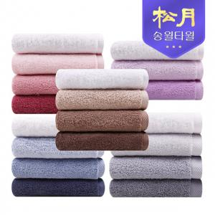

【상세/제작정보】 | - 자수인쇄 가능. 별도문의必

【인쇄/포장옵션】 | 실크 / 포장지포장

【공급단가】 | 수량 | 100~ | 300~ | 500~ | 1,000~ | 2,000~
*VAT별도 | 단가 | 5,570원 | 5,370원 | 5,170원 | 4,970원 | 4,770원

【상품 URL】 | https://dev.easy1.co.kr:443/src/goods_detail.php?gdno=7198

